Bug Report
No | Bug Report ID | Summary | Step to Reproduce | Actual Result | Expected Result | Severity | Priority | Attachment
1 | BUG_01 | User dapat melakukan Check Out tanpa ada barang di dalam Cart | -- Environtment : Production | https://www.saucedemo.com -- Platform : Website -- Test data : username: standard_user / password: secret_sauce -- Steps : 1. Buka website https://www.saucedemo.com 2. Masukkan test data pada kolom login 3. Klik tombol "Login" 4. Masuk ke laman inventory 5. Klik icon keranjang 6. Klik tombol Check Out | User berhasil melakukan Check Out | User seharusnya tidak bisa melakukan Check Out karena keranjang masih kosong | Critical | High | 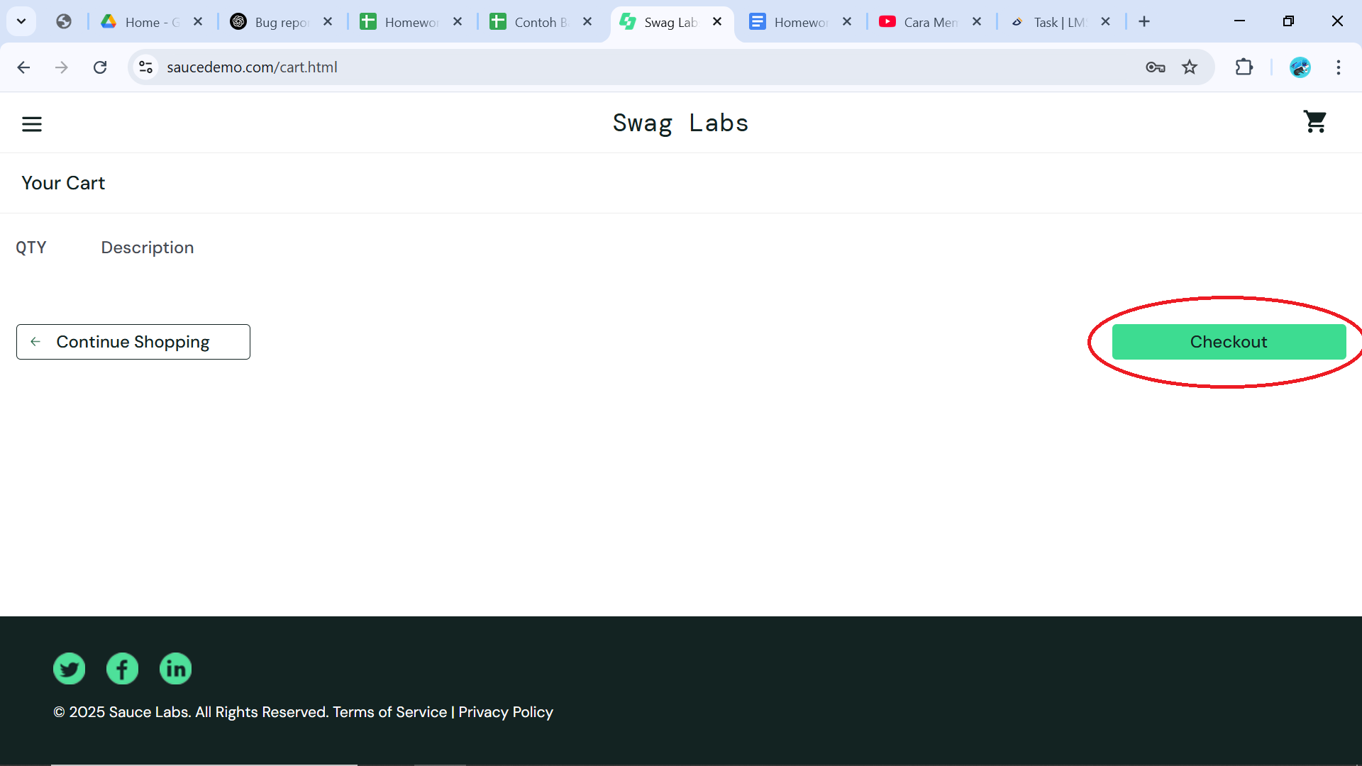
2 | BUG_02 | User kembali ke laman login pada saat melakukan refresh untuk fitur sorting | -- Environtment : Production | https://www.saucedemo.com -- Platform : Website -- Test data : username: standard_user / password: secret_sauce -- Steps : 1. Buka website https://www.saucedemo.com 2. Masukkan test data pada kolom login 3. Klik tombol "Login" 4. Masuk ke laman inventory 5. Klik fitur sorting 6. Pilih sorting berdasarkan harga dari tinggi ke rendah 7. Klik tombol refresh 8. Kembali ke halaman login | User kembali ke halaman login | User seharusnya tetap berada di laman inventory | Critical | High
3 | BUG_03 | User tetap bisa melakukan sorting pada saat koneksi jaringan terputus | -- Environtment : Production | https://www.saucedemo.com -- Platform : Website -- Test data : username: standard_user / password: secret_sauce -- Steps : 1. Buka website https://www.saucedemo.com 2. Masukkan test data pada kolom login 3. Klik tombol "Login" 4. Masuk ke laman inventory 5. Koneksi terpurus 6. Klik fitur sorting 7. Pilih sorting berdasarkan harga dari tinggi ke rendah | User tetap bisa melakukan sorting meskipun tidak memiliki koneksi internet | User seharusnya tidak bisa melakukan sorting karena koneksi internet tidak terhubung | Major | Medium

